Betting Decisions
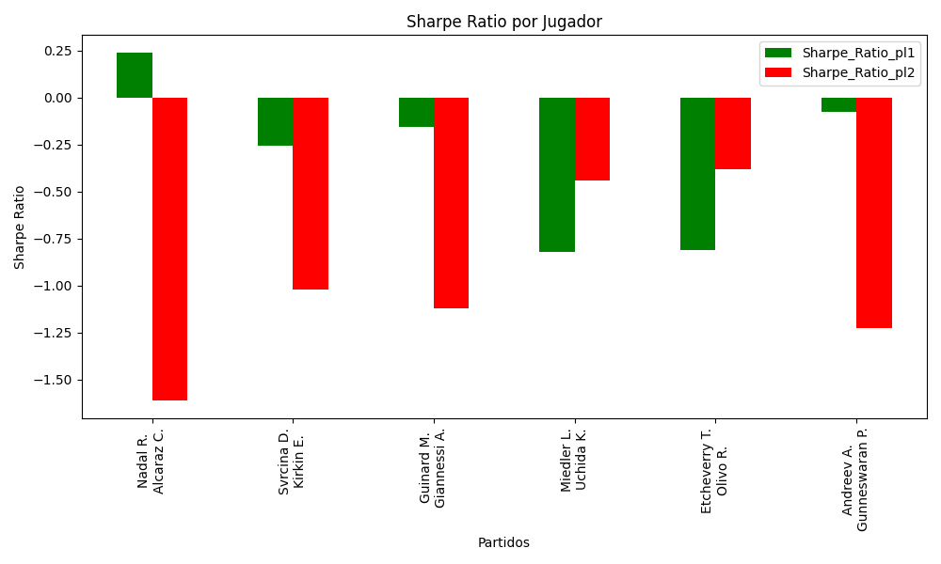
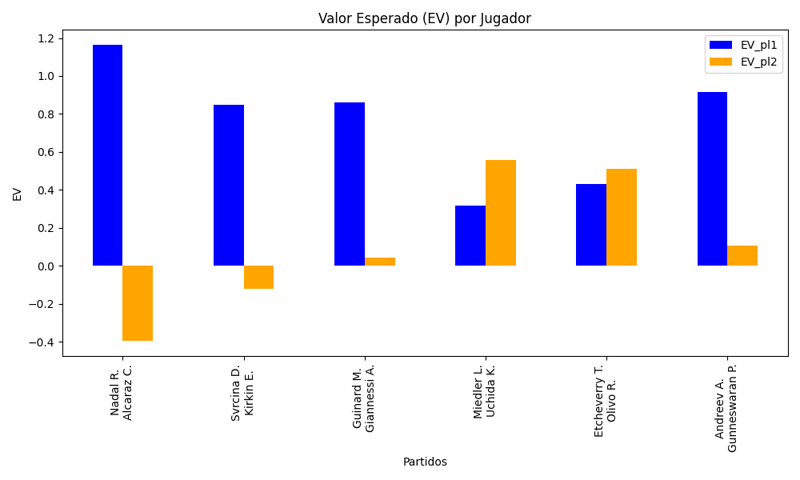
Surface | pl1 | pl1_flag | pl1_hand | pl1_bet | pl2 | pl2_flag | pl2_hand | pl2_bet | Result | DiffProffTime | DiffPts | DiffWeight | DiffHeight | Class | Prob_win_pl1 | Prob_win_pl2 | Accuracy | EV_pl1 | EV_pl2 | Std_Dev_pl1 | Std_Dev_pl2 | Sharpe_Ratio_pl1 | Sharpe_Ratio_pl2 | Best_Bet_EV | match | Best_Bet | Best_Bet_Sharpe | Money_to_Bet | Prob_Win | Payout
hard | Nadal R. | ESP | Left-Handed | 1.66 | Alcaraz C. | ESP | Right-Handed | 2.24 | 0 | 17 | 4459 | 13 | 0 | 0 | 0.81384043192 | 0.18615956808 | 0.83333333333 | 1.1648155489 | -0.39684299941 | 0.6461307356 | 0.87188725767 | 0.23960406211 | -1.6135606835 | 1.1648155489 | Nadal R. Alcaraz C. | pl1 | 0.23960406211 | 2.78 | 0.81384043192 | 1.66
clay | Svrcina D. | CZE | Right-Handed | 1.45 | Kirkin E. | TUR | Right-Handed | 2.58 | 0 | -3 | 166 | -5 | -2 | 0 | 0.75468478558 | 0.24531521442 | 0.83333333333 | 0.84897772468 | -0.12177153239 | 0.62389720719 | 1.1101067549 | -0.25809103402 | -1.0195159406 | 0.84897772468 | Svrcina D. Kirkin E. | pl1 | -0.25809103402 | 2.78 | 0.75468478558 | 1.45
clay | Guinard M. | FRA | Right-Handed | 1.98 | Giannessi A. | ITA | Left-Handed | 1.78 | 0 | -7 | -1 | -1 | 11 | 0 | 0.62485878293 | 0.37514121707 | 0.83333333333 | 0.86207917313 | 0.042892583458 | 0.95863552963 | 0.86180365795 | -0.15430350983 | -1.1221899648 | 0.86207917313 | Guinard M. Giannessi A. | pl1 | -0.15430350983 | 2.78 | 0.62485878293 | 1.98
clay | Miedler L. | AUT | Right-Handed | 1.69 | Uchida K. | JPN | Right-Handed | 2.05 | 0 | -4 | -136 | 4 | 3 | 1 | 0.48964051156 | 0.51035948844 | 0.83333333333 | 0.3171329761 | 0.55659643973 | 0.84481861142 | 1.0247799724 | -0.82013702649 | -0.44243991146 | 0.55659643973 | Miedler L. Uchida K. | pl2 | -0.44243991146 | 2.78 | 0.51035948844 | 2.05
clay | Etcheverry T. | ARG | Right-Handed | 1.45 | Olivo R. | ARG | Right-Handed | 2.64 | 0 | -7 | 218 | 9 | 16 | 0 | 0.58433268315 | 0.41566731685 | 0.83333333333 | 0.43161507371 | 0.51302903334 | 0.71461319394 | 1.3010888497 | -0.8093678247 | -0.38196543364 | 0.43161507371 | Etcheverry T. Olivo R. | pl1 | -0.8093678247 | 2.78 | 0.58433268315 | 1.45
clay | Andreev A. | BGR | Right-Handed | 2.46 | Gunneswaran P. | IND | Left-Handed | 1.48 | 0 | -9 | -120 | -14 | -8 | 0 | 0.55391951249 | 0.44608048751 | 0.83333333333 | 0.91656151322 | 0.10627960902 | 1.2228270931 | 0.7356845926 | -0.076411855202 | -1.228407391 | 0.91656151322 | Andreev A. Gunneswaran P. | pl1 | -0.076411855202 | 2.78 | 0.55391951249 | 2.46

Monte Carlo Summary
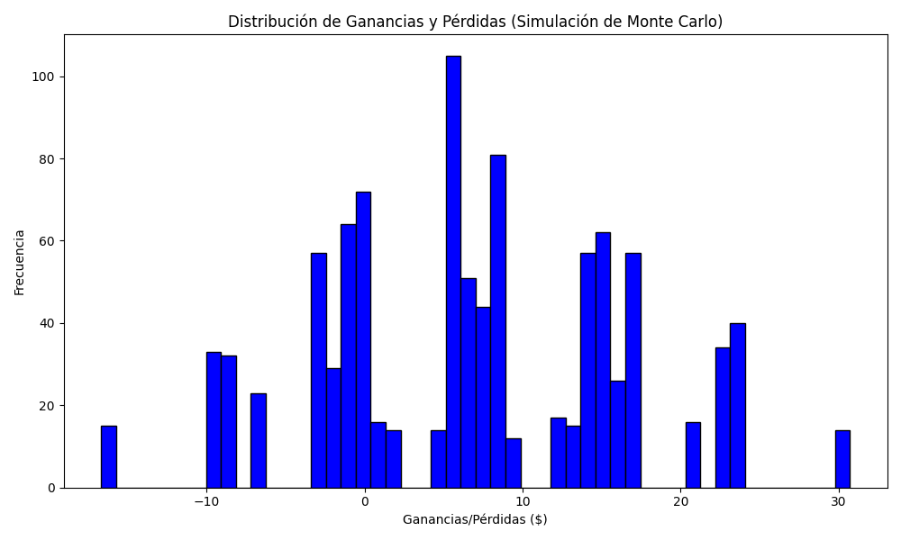
Promedio de Ganancia/Pérdida | Mediana de Ganancia/Pérdida | Ganancia/Pérdida Máxima | Ganancia/Pérdida Mínima | Probabilidad de Ganancia (>0)
6.8637644 | 6.8944 | 30.719 | -16.68 | 0.122

